信用交易
融资融券市场交易数据统计(2024-02-23)

标的证券 | 融资融券余额（亿元） | 融资余额（亿元） | 融券余额（亿元） | 融资买入额（亿元） | 融资融券规模变化（亿元） | 融资余额增幅(‰) | 融券余额增幅(%)
统计数据 | 14,562.01 | 14,116.06 | 434.92 | 817.90 | 42.17 | 3.34 | -1.15
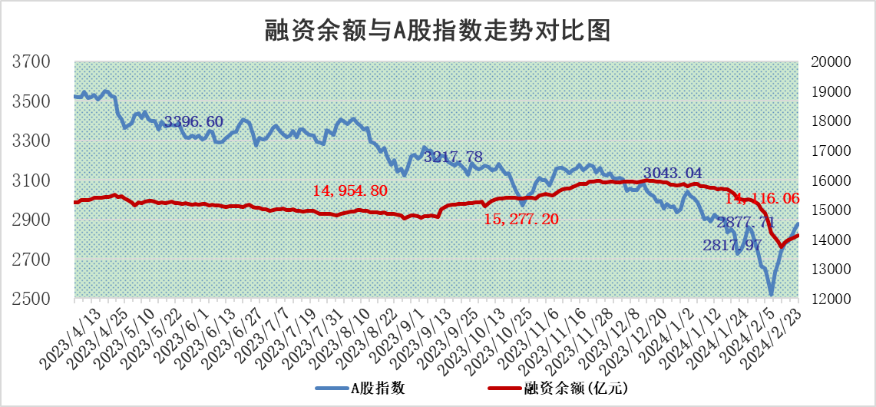

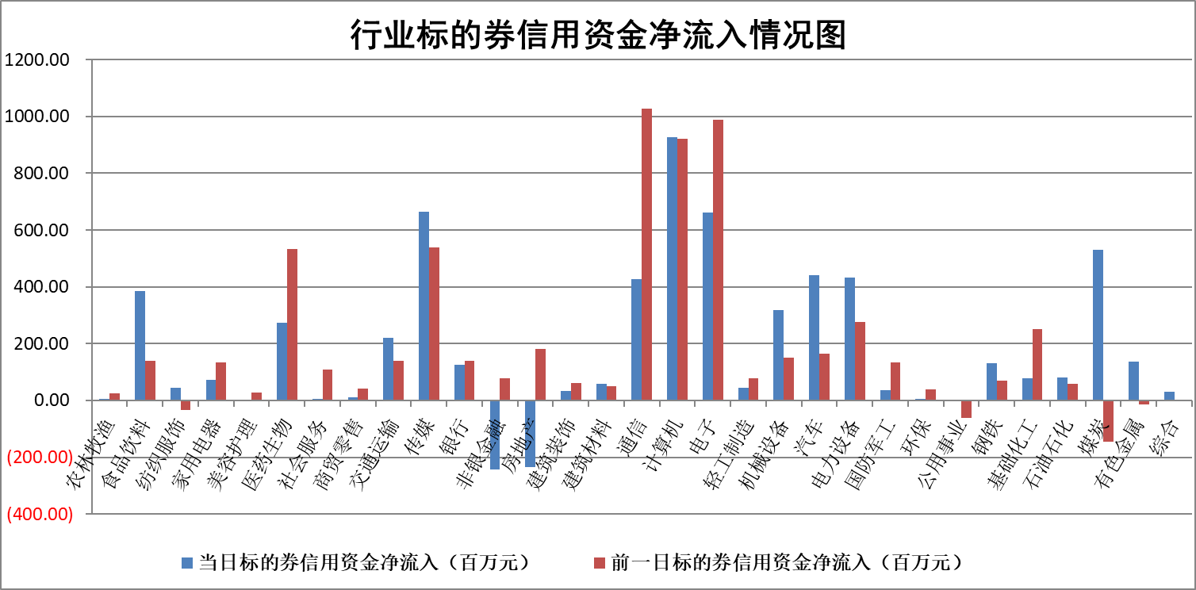

标的基金代码 | 标的基金简称 | 融资余额/市值(%) | 融资余额增幅(%) | 融资买入额/成交金额(%) | （融资余额净增额-融券余额净增额）/市值(‱) | 融券余额降幅(%) | ABS[（融资余额净增额-融券余额净增额）/市值净增额-1](%)
159902 | 华夏中小板ETF | 0.00 | 0.00 | 0.00 | 0.00 | 0.00 | 100.00
159915 | 易方达创业板ETF | 2.50 | -0.09 | 71543.68 | -0.07 | 8.71 | 99.71
159919 | 嘉实沪深300ETF | 0.97 | -0.99 | 3.54 | -0.89 | 7.19 | 87.60
159920 | 华夏恒生ETF | 54.16 | -0.12 | 3.16 | -6.54 | -0.71 | 109.14
159922 | 嘉实中证500ETF | 0.45 | -34.74 | 56.83 | -24.55 | -1.11 | 13.96
159925 | 南方沪深300ETF | 0.22 | 0.69 | 0.22 | 0.08 | -0.06 | 99.82
159928 | 消费ETF | 1.09 | -2.65 | 7.63 | -2.96 | -0.12 | 125.14
159934 | 易方达黄金ETF | 175.33 | -0.08 | 0.39 | -14.56 | 0.00 | 222.76
159939 | 全指信息技术ETF | 0.98 | 5.19 | 8.24 | 4.81 | -0.22 | 90.54
159940 | 全指金融地产ETF | 0.10 | -0.50 | 0.00 | -0.05 | 0.00 | 99.87
159995 | 半导体芯片ETF | 2.89 | -1.15 | 54.96 | -5.20 | -12.65 | 865.51
159997 | 天弘中证电子ETF | 1.77 | -0.59 | 0.44 | -1.91 | -0.74 | 100.87
159998 | 天弘中证计算机主题ETF | 0.71 | -11.95 | 0.03 | -9.65 | 0.00 | 114.24
510050 | 华夏上证50ETF | 4.43 | -0.97 | 78.74 | -4.34 | -0.46 | 116.75
510180 | 华安上证180ETF | 0.47 | 0.91 | 2.93 | 0.46 | 10.09 | 101.68
510880 | 华泰柏瑞红利ETF | 0.21 | -57.08 | 2.46 | -27.36 | 0.74 | 75.87
510900 | 易方达恒生H股ETF | 65.04 | -0.13 | 3.62 | -8.57 | 0.00 | 110.09
511010 | 5年期国债ETF | 10.22 | 0.04 | 0.04 | 0.42 | 0.00 | 96.63
511380 | 可转债及可交换债券ETF | 6.38 | -1.29 | 14.06 | -8.40 | -0.28 | 71.05
512000 | 全指证券ETF | 7.76 | -0.09 | 22.41 | -3.21 | -297.04 | 111.87
512010 | 沪深300医药卫生ETF | 5.88 | -0.78 | 82.66 | -12.22 | -159.05 | 65.63
512070 | 沪深300非银ETF | 1.85 | 1.00 | 54.33 | 1.80 | -0.49 | 88.37
512400 | 南方中证申万有色金属ETF | 2.63 | 1.57 | 0.78 | 4.02 | -1.10 | 95.14
512580 | 广发中证环保产业ETF | 1.53 | 0.00 | 0.28 | -0.02 | -0.88 | 100.02
512660 | 国泰中证军工ETF | 3.86 | -1.35 | 9.61 | -4.44 | 8.73 | 112.04
512800 | 华宝中证银行ETF | 12.66 | 0.08 | 1.96 | 0.94 | -0.34 | 102.91
512980 | 广发中证传媒ETF | 1.49 | 0.16 | 101.77 | 0.24 | 0.00 | 99.91
515030 | 华夏中证新能源汽车ETF | 2.75 | 3.89 | 25.76 | 10.26 | -0.57 | 79.14
515050 | 华夏中证5G通信主题ETF | 1.24 | -1.78 | 1.31 | -2.25 | -0.36 | 114.39
515070 | 华夏中证人工智能ETF | 3.19 | -5.64 | 19.46 | -19.06 | 0.00 | 106.92
标的股票比较指标 |  | 融资余额/流通A股市值(%) | 融资余额增幅(%) | 融资买入额/成交金额(%) | （融资余额净增额-融券余额净增额）/流通A股市值(‱) | 融券余额降幅(%) | ABS[（融资余额净增额-融券余额净增额）/流通A股市值净增额-1](%)
前十名标的个股 |  | 阳光城 | 山东出版 | 海康威视 | 喜悦智行 | 丰林集团 | 永信至诚
 |  | 搜于特 | 喜悦智行 | 蓝盾光电 | 奥飞娱乐 | 江天化学 | 海融科技
 |  | 紫鑫药业 | 步科股份 | 山东出版 | 新柴股份 | 浙江恒威 | 精测电子
 |  | 嘉凯城 | 中视传媒 | 贵阳银行 | 普源精电 | 宏昌科技 | 普瑞眼科
 |  | 宋都股份 | 新柴股份 | 白云山 | 和林微纳 | 严牌股份 | 惠泰医疗
 |  | 美好置业 | 石基信息 | 无锡银行 | 润达医疗 | 呈和科技 | 维康药业
 |  | 中天金融 | 川仪股份 | 喜悦智行 | 扬电科技 | 泰福泵业 | 恺英网络
 |  | 庞大集团 | 维海德 | 复洁环保 | 鸿日达 | 国际医学 | 先惠技术
 |  | 泽达易盛 | 奥飞娱乐 | 亿田智能 | 依米康 | 普源精电 | 力生制药
 |  | 蓝光发展 | 合锻智能 | 塔牌集团 | 永信至诚 | 国光电器 | 国恩股份
后十名标的个股 |  | 天喻信息 | 宁波东力 | 美利云 | 上声电子 | 华达科技 | 张江高科
 |  | 步步高 | 金安国纪 | 国脉文化 | 中电兴发 | 中科金财 | 贵阳银行
 |  | 鸿达兴业 | 中信博 | 卓朗科技 | 威腾电气 | 三生国健 | 浙数文化
 |  | 天沃科技 | 麦澜德 | 天喻信息 | 超越科技 | 云内动力 | 中电兴发
 |  | 金圆股份 | 惠泰医疗 | 步步高 | 华研精机 | 海立股份 | 新易盛
 |  | 哈工智能 | 上声电子 | 鸿达兴业 | 东田微 | 国联股份 | 光库科技
 |  | 正邦科技 | 公元股份 | 天沃科技 | 麦澜德 | 浙海德曼 | 华工科技
 |  | 华铁股份 | 莱特光电 | 金圆股份 | 宇晶股份 | 中路股份 | 凯盛科技
 |  | 中国中期 | 奕瑞科技 | 哈工智能 | 亚宝药业 | 康欣新材 | 沃森生物
 |  | 新华联 | 三星医疗 | 正邦科技 | 金开新能 | 汉马科技 | 航亚科技
说明：1.以上普通交易数据和信用交易数据皆以交易日收盘后数据为基准；2.上述标的证券总数据只计算标的证券市场总数据，不包括从标的证券中调出去标的证券数据，所以与交易所公布的总值略有不同； 3.上述行业采用申万一级行业分类；4.以上标的基金和标的个股中比较的6个指标值中：前5个（从左至右）为正向指标，值越大排名越靠前；第6个为逆向指标，值越小，排名越靠前；5.第6个指标中ABS[]表示求绝对值，其主要用于考量信用资金相对净流入对股价相对净变化的贡献程度；6.数据来源：wind，交易所。

 |  |  |  | 证券代码 | 新增融资余额 | 融资买入额 | 融资买入增幅前10
 |  | 1 | 山东出版 | 601019 | 55773844 | 71959147 | 120%
 |  | 2 | 喜悦智行 | 301198 | 10548712 | 13262989 | 29%
 |  | 3 | 步科股份 | 688160 | 17883830 | 32723883 | 27%
 |  | 4 | 中视传媒 | 600088 | 68308005 | 213804300 | 24%
 |  | 5 | 新柴股份 | 301032 | 5942302 | 7380069 | 24%
 |  | 6 | 石基信息 | 002153 | 39169616 | 46633849 | 23%
 |  | 7 | 川仪股份 | 603100 | 12707271 | 18932265 | 23%
 |  | 8 | 维海德 | 301318 | 13940441 | 42668610 | 23%
 |  | 9 | 奥飞娱乐 | 002292 | 81454927 | 154245344 | 22%
 |  | 10 | 合锻智能 | 603011 | 22061152 | 67012183 | 21%

